상품제안서
[카카오골프공] R3X 핸즈업 프렌즈 에디션 (6구) 골프공 비행성능 강화 3줄 퍼팅라인 | 상품코드: F30575

 |  |  |  |  |  |  | 02-412-0044 | www.easy1.co.kr
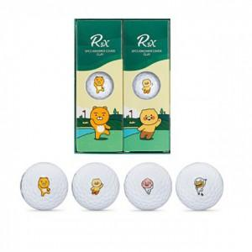

【상세/제작정보】 | 기본수량 미만 인쇄시 비용 추가. 라벨지 제작및 부착 비용 별도 문의.

【인쇄/포장옵션】 | 풀칼라 / 포장지포장

【공급단가】 | 수량 | 40~ | 100~ | 300~ | 500~ | 1,000~
*VAT별도 | 단가 | 15,370원 | 15,120원 | 14,760원 | 14,390원 | 14,140원

【상품 URL】 | https://dev.easy1.co.kr:443/src/goods_detail.php?gdno=30575

